Рус
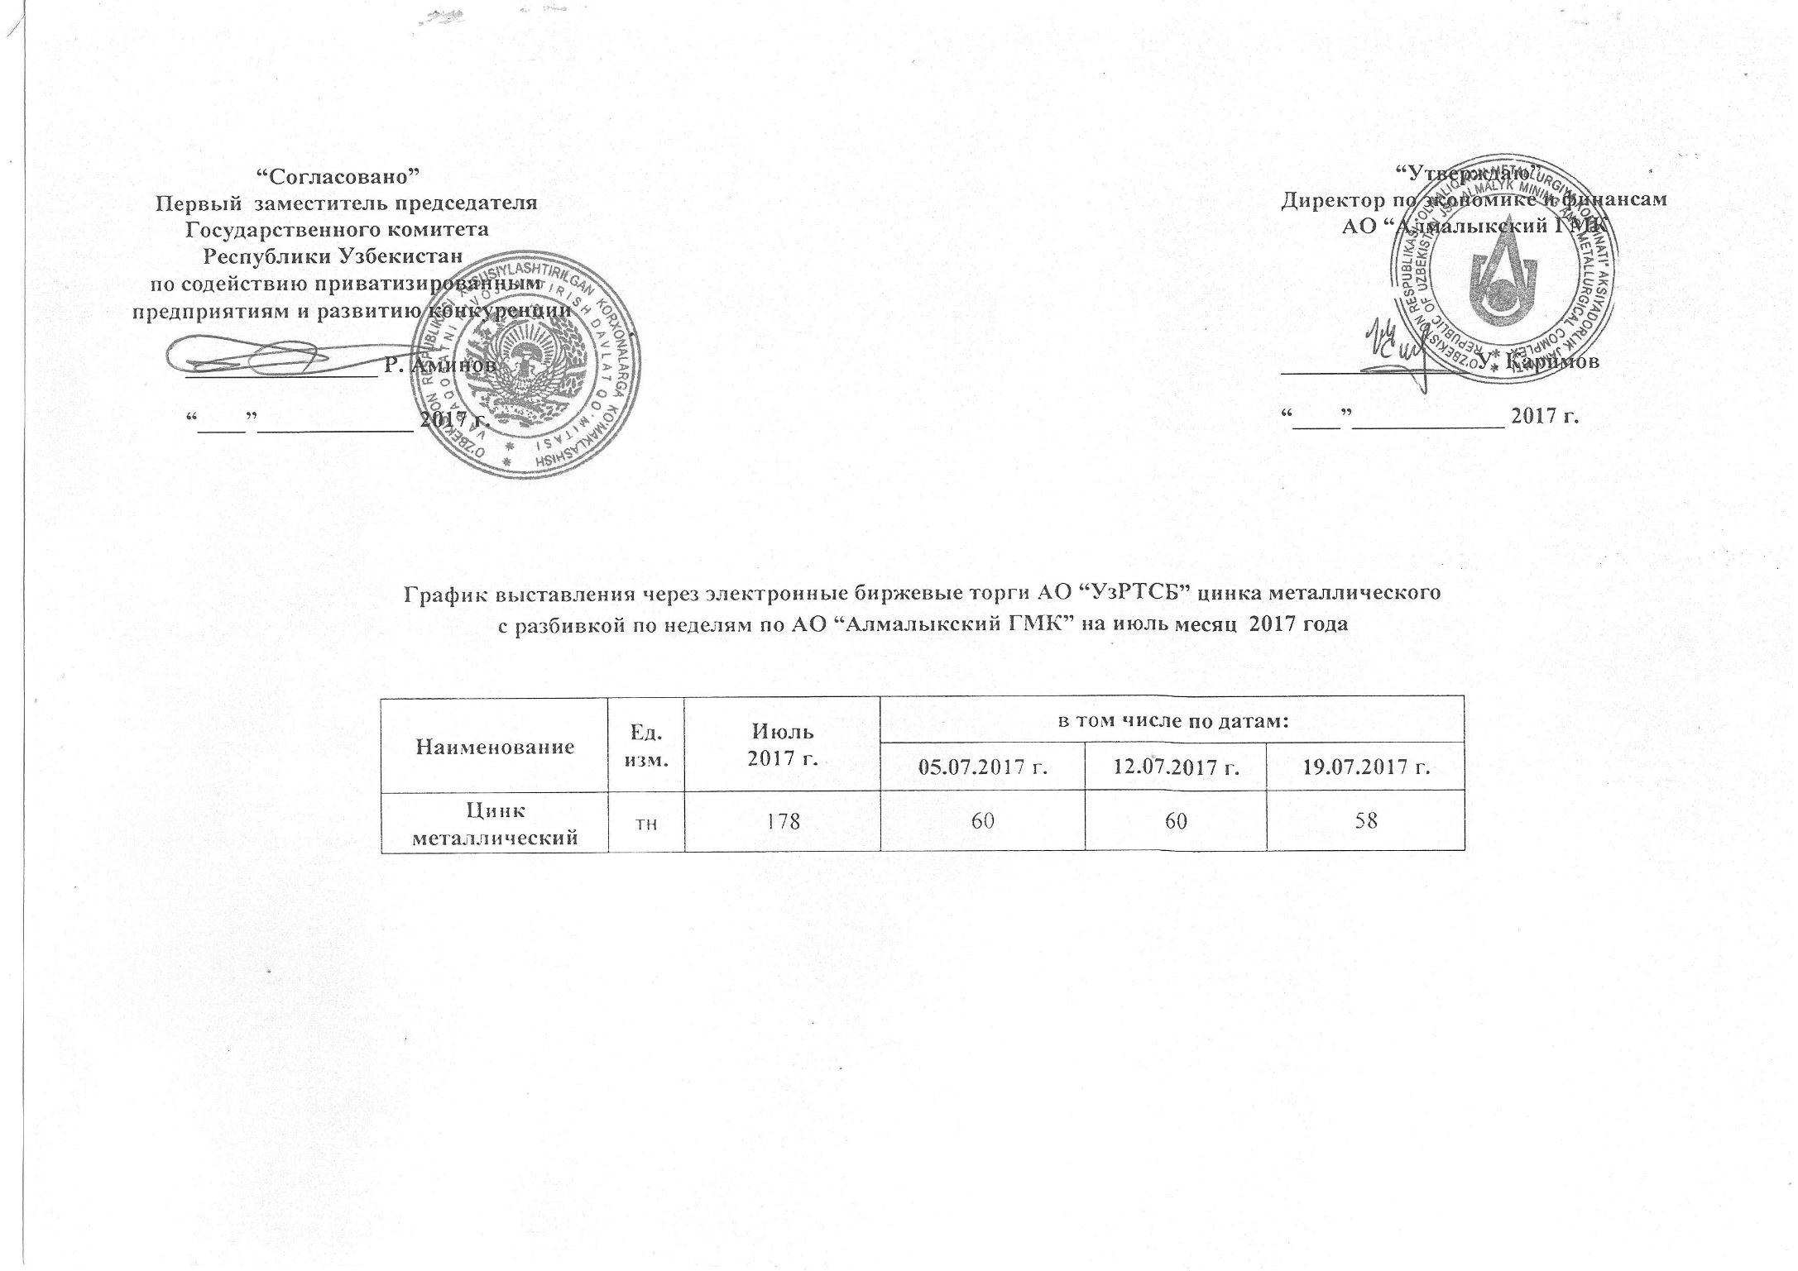
График выставления через электронные биржевые торги АО "УзРТСБ" цинка металлического с разбивкой по неделям по АО "Алмалыкский ГМК" на июль месяц 2017 года

Наименование | Ед. изм. | Июль 2017 г. | в том числе по датам:
 |  |  | 2017-07-05 | 2017-07-12 | 2017-07-19
Цинк металлический | тн | 178 | 60 | 60 | 58

